상품제안서
수첩형메모잇 기본대형 풀칼라(주문제작형) | 상품코드: F24457

 |  |  |  |  |  |  | 02-412-0044 | www.easy1.co.kr
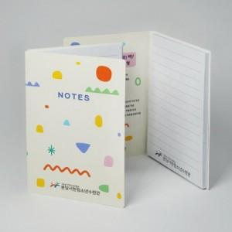

【상세/제작정보】 | <p>&nbsp;</p><p><b><span style="font-size: 14pt;">* 표지 풀칼라인쇄 / 내지 풀칼라인쇄</span> </b></p><p><span style="font-size: 14pt;"><b>* 배송비- 한박스 300개 5000원 별도</b></span></p>

【인쇄/포장옵션】 | 풀칼라 / OPP(비닐)

【공급단가】 | 수량 | 1,000~ | 2,000~ | 3,000~ | 5,000~ | 10,000~
*VAT별도 | 20매 | 560원 | 540원 | 520원 | 500원 | 490원
 | 30매 | 680원 | 660원 | 630원 | 610원 | 590원
 | 50매 | 870원 | 840원 | 810원 | 780원 | 760원
 | 100매 | 1,550원 | 1,490원 | 1,430원 | 1,380원 | 1,340원

【상품 URL】 | https://dev.easy1.co.kr:443/src/goods_detail.php?gdno=24457

